Sheet1
0 | Категория нарушения | Комментарий | Описание нарушения | Подрядная организация | Основное направление | Категория
1 | Работы на высоте_ | Устранить до конца смены | Настил лесов выполнен с большими промежутками | СиАрСиСи Рус | Охрана труда | Опасная ситуация* | 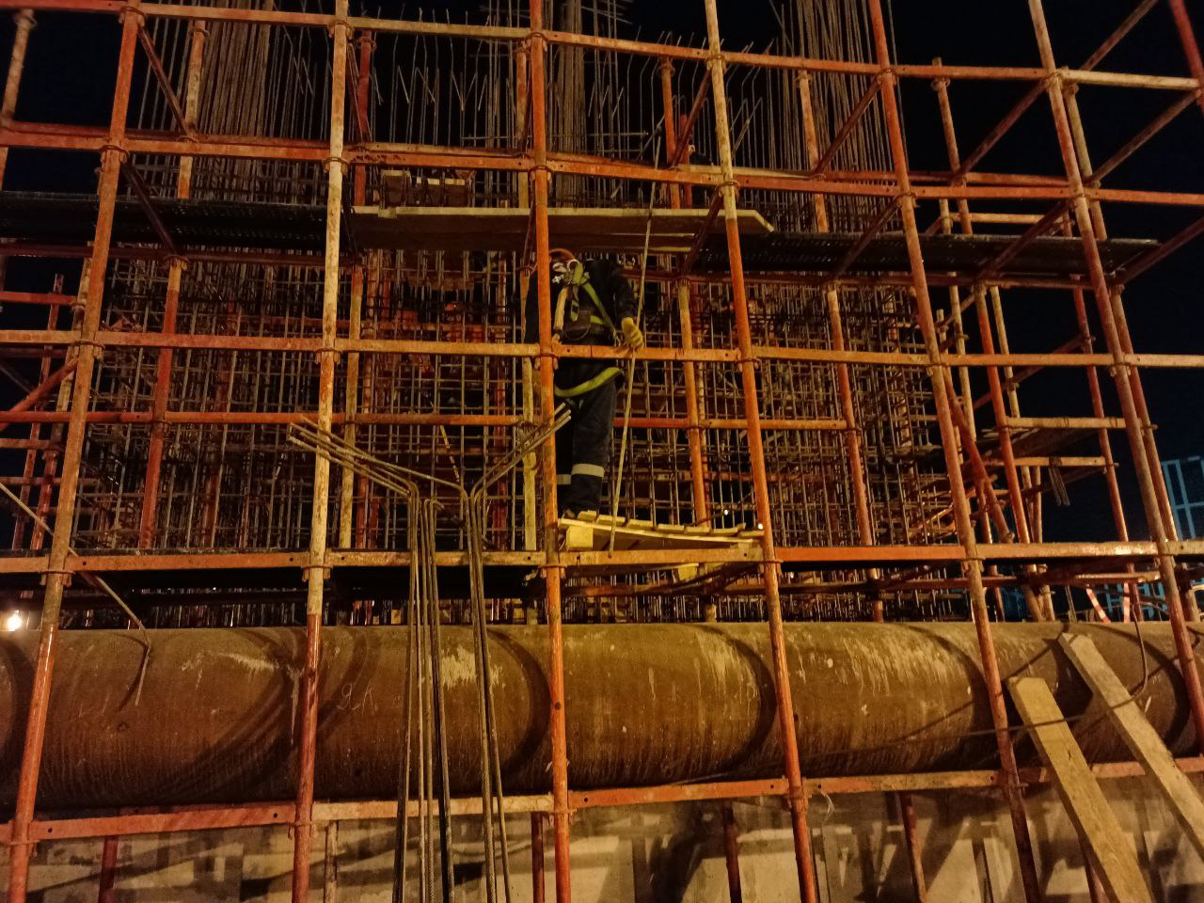
2 | Складирование материалов ГСМ_ | Очистить территорию от мусора | Захламлен доступ к рабочим местам | СиАрСиСи Рус | Охрана труда | Опасная ситуация* | 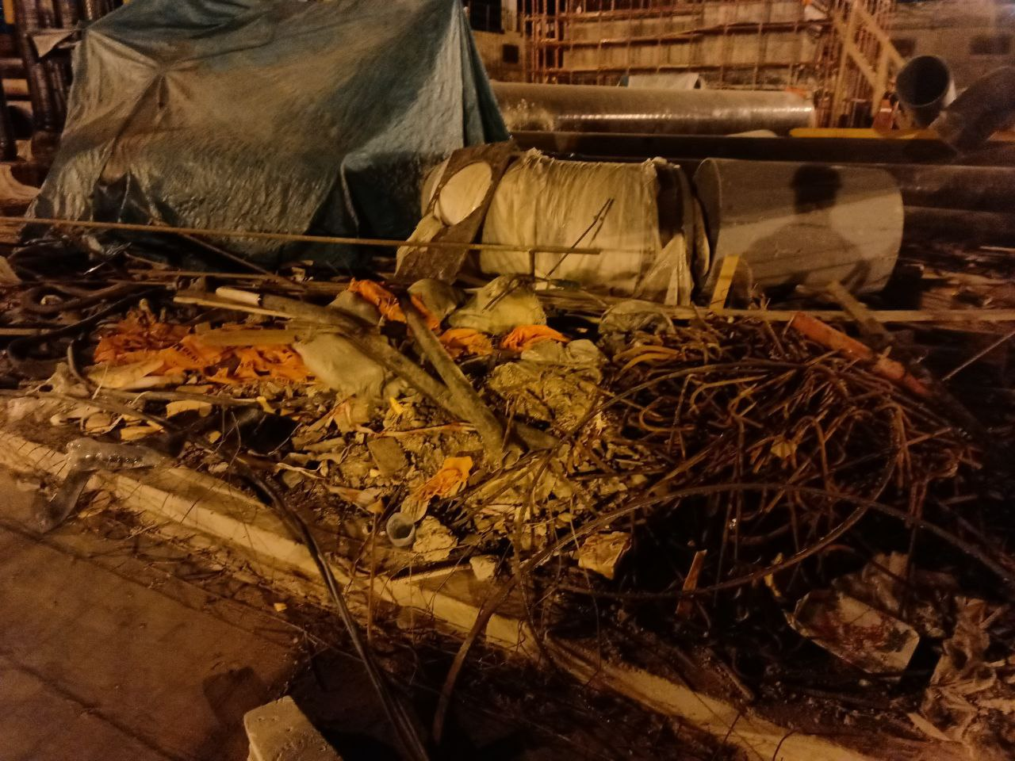
3 | Электробезопасность_ | Ограничить доступ к токоведущей части | Открыт распределительный щит | СиАрСиСи Рус | Охрана труда | Опасная ситуация* | 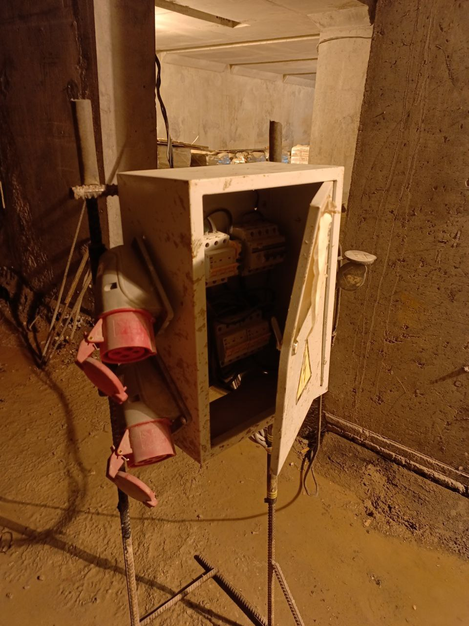
4 | Не безопасное состояние | Обеспечить надлежащее хранение баллонов с газами | Баллоны с газами кислород пропан находится вне специальных мест хранения | СиАрСиСи Рус | Промышленная безопасность | Опасная ситуация* | 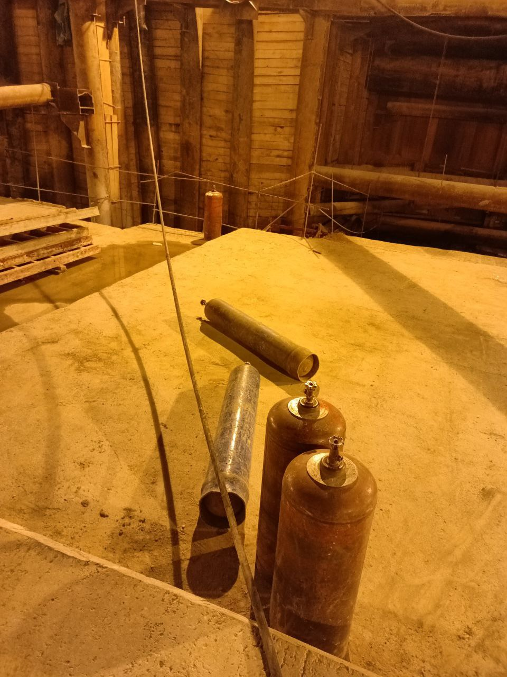
5 | Работы на высоте_ | Демонтировать неисправные подмости | Подмости находятся в аварийном состоянии | СиАрСиСи Рус | Охрана труда | Опасная ситуация* | 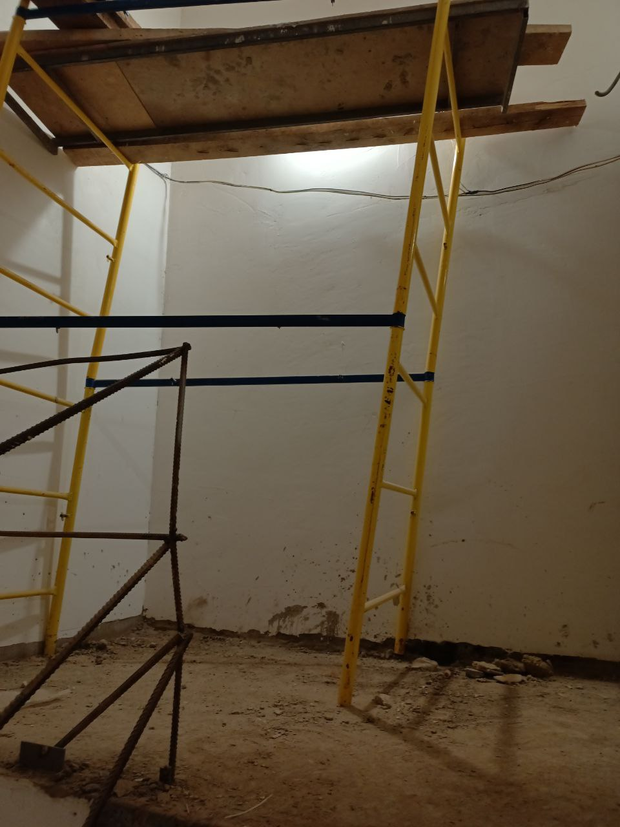
6 | Работы на высоте_ | /generate | Неустойчиво установлены леса и подмости | СиАрСиСи Рус | Охрана труда | Опасная ситуация*

